Hoja1
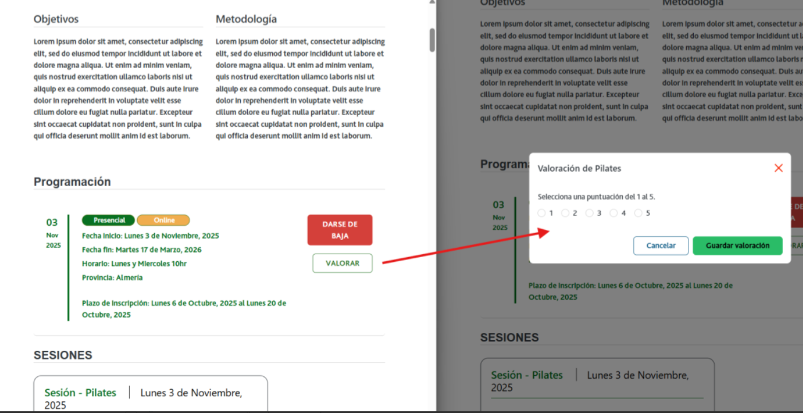

Enunciado de la historia |  |  |  | Criterios de aceptación
Identificador (ID) de la historia | Rol | Característica / Funcionalidad | Razón / Resultado | Número (#) de escenario | Criterio de aceptación (Título) | Contexto | Evento | Resultado / Comportamiento esperado
HU-CPA-0361-GESTION-TALLERES-PERSONAS-EVALUACIONES-TALLER-CPA-VIRTUAL_V0 | Como persona Socia que accede desde el Formulario Consulta Listado Talleres CPA Virtual '(HU-CPA-0321-GESTION-TALLERES-PERSONAS-CONSULTA-LISTADO-TALLERES-CPA-VIRTUAL), habiendo seleccionado una taller con estado 'Finalizado' al que se hubiera inscrito la persona Socia. Se enviarán por contexto desde dicho formulario los datos del taller seleccionado previamente. | Para el taller con estado 'Finalizado', previamente seleccionado por la persona Socia la persona Socia que en su momento estuvo inscrito al mismo, podrá realizar la evaluación. | Se mostrará en el formulario el detalle del taller del centro CPA previamente seleccionado con el botón 'evaluar taller' activo. Una vez pulsado el botón, se mostrará el formulario desde donde poder realizar la evaluación. | 1 | Formulario Evaluacion Taller CPA Virtual | Una vez la persona Socia haya seleccionado en el Formulario Consulta Listado Talleres CPA Virtual '(HU-CPA-0321-GESTION-TALLERES-PERSONAS-CONSULTA-LISTADO-TALLERES-CPA-VIRTUAL) un taller y pulsado el botón 'evaluar taller', se le presentará el formulario detallado en esta HU. | N/A | Una vez la persona Socia haya seleccionado en el Formulario Consulta Listado Talleres CPA Virtual '(HU-CPA-0321-GESTION-TALLERES-PERSONAS-CONSULTA-LISTADO-TALLERES-CPA-VIRTUAL) un taller y pulsado el botón 'evaluar taller' , podrá evaluar el taller previamente seleccionado. En base a los datos de contexto recibidos desde el formulario indicado se presentará en la cabecera de la pantalla el detalle del taller previamente seleccionado.
 |  |  |  |  | Selección Centro
 |  |  |  | 2 | Código CPA | Se presenta un campo texto. No Visible. Presentará el código del CPA. | N/A | Se presentará en el campo del formulario el valor obtenido previamente mediante contexto desde el 'Formulario Autenticación' (HU-CPA-0001-AUTENTICACION_CPA-VIRTUAL_FASE1)
 |  |  |  | 3 | CPA | Se presenta un campo texto. No Editable. Presentará el nombre del CPA. | N/A | Se presentará en el campo del formulario el valor obtenido previamente mediante contexto desde el 'Formulario Autenticación' (HU-CPA-0001-AUTENTICACION_CPA-VIRTUAL_FASE1)
 |  |  |  | 4 | Provincia CPA | Se presenta un campo texto. No Editable. Presentará el nombre de la provincia del CPA | N/A | Se presentará en el campo del formulario el valor obtenido previamente mediante contexto desde el 'Formulario Autenticación' (HU-CPA-0001-AUTENTICACION_CPA-VIRTUAL_FASE1)
 |  |  |  | 5 | Código Postal | Se presenta un campo texto. No Editable. Presentará el código postal del CPA. | N/A | Se presentará en el campo del formulario el valor obtenido previamente mediante contexto desde el 'Formulario Autenticación' (HU-CPA-0001-AUTENTICACION_CPA-VIRTUAL_FASE1)
 |  |  |  |  | Cabecera
 |  |  |  | 5 | Código taller | Se presenta un campo texto. No Visible. Presentará el código del taller, obtenido previamente desde el Formulario Consulta Listado Talleres CPA Virtual '(HU-CPA-0321-GESTION-TALLERES-PERSONAS-CONSULTA-LISTADO-TALLERES-CPA-VIRTUAL) | N/A | Se presenta en pantalla el valor obtenido previamente.
 |  |  |  | 6 | Denominación taller | Se presenta un campo texto. No Editable. Presentará el nombre del taller, obtenido previamente desde el Formulario Consulta Listado Talleres CPA Virtual '(HU-CPA-0321-GESTION-TALLERES-PERSONAS-CONSULTA-LISTADO-TALLERES-CPA-VIRTUAL) | N/A | Se presenta en pantalla el valor obtenido previamente.
 |  |  |  | 7 | Imagen taller | Se presenta un campo imagen. No Editable. Presentará la imagen del taller, obtenida previamente desde el Formulario Consulta Listado Talleres CPA Virtual '(HU-CPA-0321-GESTION-TALLERES-PERSONAS-CONSULTA-LISTADO-TALLERES-CPA-VIRTUAL) | N/A | Se presenta en pantalla el valor obtenido previamente.
 |  |  |  | 8 | Area taller | Se presenta un campo texto. No Editable. Presentará el area del taller, obtenida previamente desde el Formulario Consulta Listado Talleres CPA Virtual '(HU-CPA-0321-GESTION-TALLERES-PERSONAS-CONSULTA-LISTADO-TALLERES-CPA-VIRTUAL) | N/A | Se presenta en pantalla el valor obtenido previamente.
 |  |  |  | 9 | Modalidad taller | Se presenta un campo texto. No Editable. Obligatorio. Presentará la modalidad del taller, obtenida previamente desde el Formulario Consulta Listado Talleres CPA Virtual '(HU-CPA-0321-GESTION-TALLERES-PERSONAS-CONSULTA-LISTADO-TALLERES-CPA-VIRTUAL) | N/A | Se presenta en pantalla el valor obtenido previamente.
 |  |  |  | 10 | Descripción taller | Se presenta un campo texto. No Editable. Presentará la descripción del contenido del taller, obtenida previamente desde el Formulario Consulta Listado Talleres CPA Virtual '(HU-CPA-0321-GESTION-TALLERES-PERSONAS-CONSULTA-LISTADO-TALLERES-CPA-VIRTUAL) | N/A | Se presenta en pantalla el valor obtenido previamente.
 |  |  |  | 11 | Fecha inicio Taller | Se presenta un campo fecha. No Editable. Presentará la fecha de inicio del taller, obtenida previamente desde el Formulario Consulta Listado Talleres CPA Virtual '(HU-CPA-0321-GESTION-TALLERES-PERSONAS-CONSULTA-LISTADO-TALLERES-CPA-VIRTUAL) | N/A | Se presenta en pantalla el valor obtenido previamente.
 |  |  |  | 12 | Fecha fin Taller | Se presenta un campo fecha. No Editable. Presentará la fecha fin del taller, obtenida previamente desde el Formulario Consulta Listado Talleres CPA Virtual '(HU-CPA-0321-GESTION-TALLERES-PERSONAS-CONSULTA-LISTADO-TALLERES-CPA-VIRTUAL) | N/A | Se presenta en pantalla el valor obtenido previamente.
 |  |  |  | 13 | Horario | Se presenta un campo texto. No editable. Horario (días de la semana y horario) en las que se impartirán las sesiones del taller que se desea dar de alta para el centro CPA indicado. Se presentará en el campo del formulario el valor obtenido previamente desde el Formulario Consulta Listado Talleres CPA Virtual '(HU-CPA-0321-GESTION-TALLERES-PERSONAS-CONSULTA-LISTADO-TALLERES-CPA-VIRTUAL) | N/A | Se presenta en pantalla el valor obtenido previamente.
 |  |  |  | 13 | Fecha inicio inscripción Taller | Se presenta un campo fecha. No Editable. Presentará la fecha de inicio inscripción al taller, obtenida previamente desde el Formulario Consulta Listado Talleres CPA Virtual '(HU-CPA-0321-GESTION-TALLERES-PERSONAS-CONSULTA-LISTADO-TALLERES-CPA-VIRTUAL) | N/A | Se presenta en pantalla el valor obtenido previamente.
 |  |  |  | 14 | Fecha fin inscripción Taller | Se presenta un campo fecha. No Editable. Presentará la fecha fin inscripción al taller, obtenida previamente desde el Formulario Consulta Listado Talleres CPA Virtual '(HU-CPA-0321-GESTION-TALLERES-PERSONAS-CONSULTA-LISTADO-TALLERES-CPA-VIRTUAL) | N/A | Se presenta en pantalla el valor obtenido previamente.
 |  |  |  | 15 | Número plazas | Se presenta un campo numérico. No Editable. Presentarán el número de plazas totales disponibles en el taller, obtenida previamente desde el Formulario Consulta Listado Talleres CPA Virtual '(HU-CPA-0321-GESTION-TALLERES-PERSONAS-CONSULTA-LISTADO-TALLERES-CPA-VIRTUAL) | N/A | Se presenta en pantalla el valor obtenido previamente.
 |  |  |  | 16 | Indicador a la carta | Se presenta un campo check. No editable. Presentarán el número de plazas totales disponibles en el taller, obtenida previamente desde el Formulario Consulta Listado Talleres CPA Virtual '(HU-CPA-0321-GESTION-TALLERES-PERSONAS-CONSULTA-LISTADO-TALLERES-CPA-VIRTUAL) | N/A | Se presenta en pantalla el valor obtenido previamente.
 |  |  |  | 17 | Imagen taller | Se presenta un campo multimedia. No editable. Imagen del taller. Presentarán el número de plazas totales disponibles en el taller, obtenida previamente desde el Formulario Consulta Listado Talleres CPA Virtual '(HU-CPA-0321-GESTION-TALLERES-PERSONAS-CONSULTA-LISTADO-TALLERES-CPA-VIRTUAL) | N/A | Se presenta en pantalla el valor obtenido previamente.
 |  |  |  | 18 | Archivo taller | Se presenta un campo multimedia. No editable. Archivo multimedia asociado al taller (por ejemplo, conteniendo el programa del taller). Presentarán el número de plazas totales disponibles en el taller, obtenida previamente desde el Formulario Consulta Listado Talleres CPA Virtual '(HU-CPA-0321-GESTION-TALLERES-PERSONAS-CONSULTA-LISTADO-TALLERES-CPA-VIRTUAL) | N/A | Se presenta en pantalla el valor obtenido previamente.
 |  |  |  | 19 | Ambito taller | Se presenta un campo texto. No editable. Presentarán el número de plazas totales disponibles en el taller, obtenida previamente desde el Formulario Consulta Listado Talleres CPA Virtual '(HU-CPA-0321-GESTION-TALLERES-PERSONAS-CONSULTA-LISTADO-TALLERES-CPA-VIRTUAL) | N/A | Se presenta en pantalla el valor obtenido previamente.
 |  |  |  |  | Evaluacion taller
 |  |  |  | 20 | Puntuación | Campo numérico. Editable. Obligatorio. Valor entre 1 y 5. | N/A | Se presenta en pantalla el valor cumplimentado.
 |  |  |  | 21 | Comentarios | Campo texto. Editable. N obligatorio. | N/A | Se presenta en pantalla el valor cumplimentado.
 |  |  |  | 22 | Botón Guardar | Se presenta en el formulario el botón Guardar. | Si se decide pulsar. | Mediante la operación 'EvaluarTallerPersonaSocia' que accederá al tipo de contenido 'EvaluacionesTaller' del repositorio de Drupal, se dará de alta la evaluación realizada por la persona Socia al taller presentado en la cabecera. Mediante la operación 'buscarDestinatarioNotificacionAdministradorCPA' que accederá al tipo de contenido 'Usuarios', 'Centros, 'Perfiles', 'UsuariosCentros', 'UsuariosPerfiles', filtrando por el centro con el valor 'CPA mostrado en la cabecera' de la persona Socia, perfil con el valor 'Administrador CPA', se obtendrá el usuario destinatario de la notificación. Mediante la operación 'EnviarNotificacionAdministradorCPAEvaluacionTallerPersonaSocia' de los tipos de contenido 'Comunicaciones' se enviará la notificación (texto informativo + id_usuario_centro+id_taller_centro) para informar al usuario con perfil con valor 'administrador CPA', del centro con valor 'CPA mostrado en cabecera' de la evaluación al taller realizada por la persona Socia.
 |  |  |  | 23 | Botón Volver | Se presenta en el formulario el botón Volver | Si se decide pulsar. | Permitirá salir del presente formulario y volver al Formulario Consulta Listado Talleres CPA Virtual '(HU-CPA-0321-GESTION-TALLERES-PERSONAS-CONSULTA-LISTADO-TALLERES-CPA-VIRTUAL)

